Hoja2
PRESUPUESTO
MATERIALES PARA LETRAS VOLUMETRICAS ENTRADA NORTE TALTAL SECTOR PARANAL
producto | caracteristicas o descripcion | imagen referencial | Un. | Cant. | Foto producto cotizado
PLANCHAS TERCIADO | Terciado estructural 18mm 1,20x2,40mt | 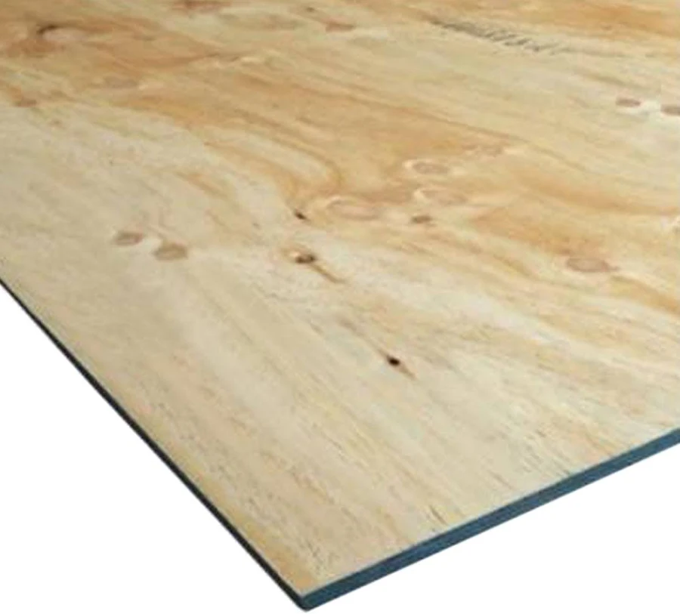 | UN | 18 | 0
Pino Dimensionado Verde | Pino Dimensionado Verde 2x2 3,2 m | 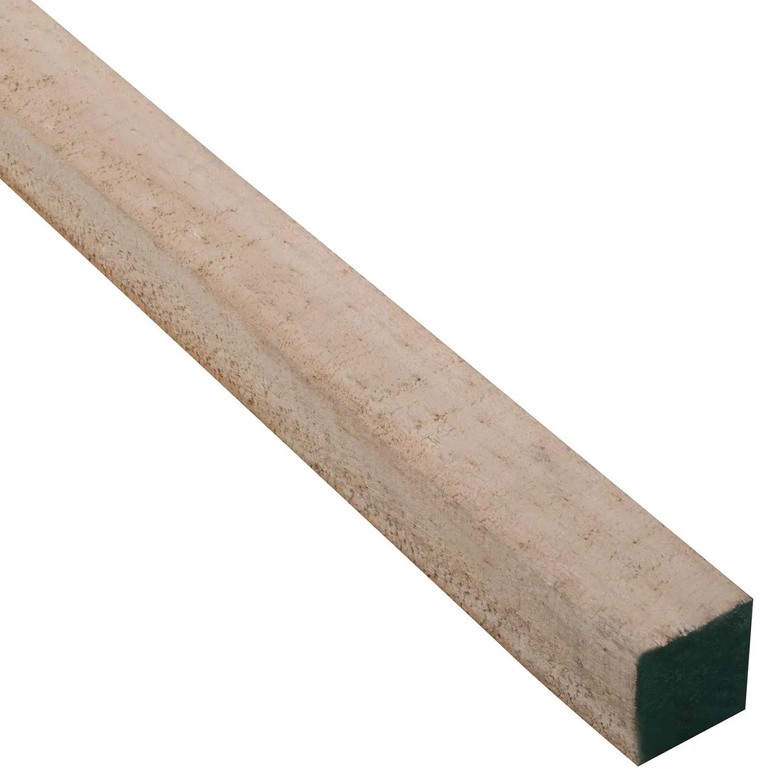 | UN | 24
TORNILLO DRYWALL | TORNILLO DRYWALL VOLCANITA-MADERA NEGRO 2 1/2 ( CAJA 100 UNIDADES) | 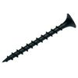 | ML | 6
Kit Disco Base Velcro | Kit Disco Base Velcro +70 Lija 5 Pulgadas Pulir Taladro | 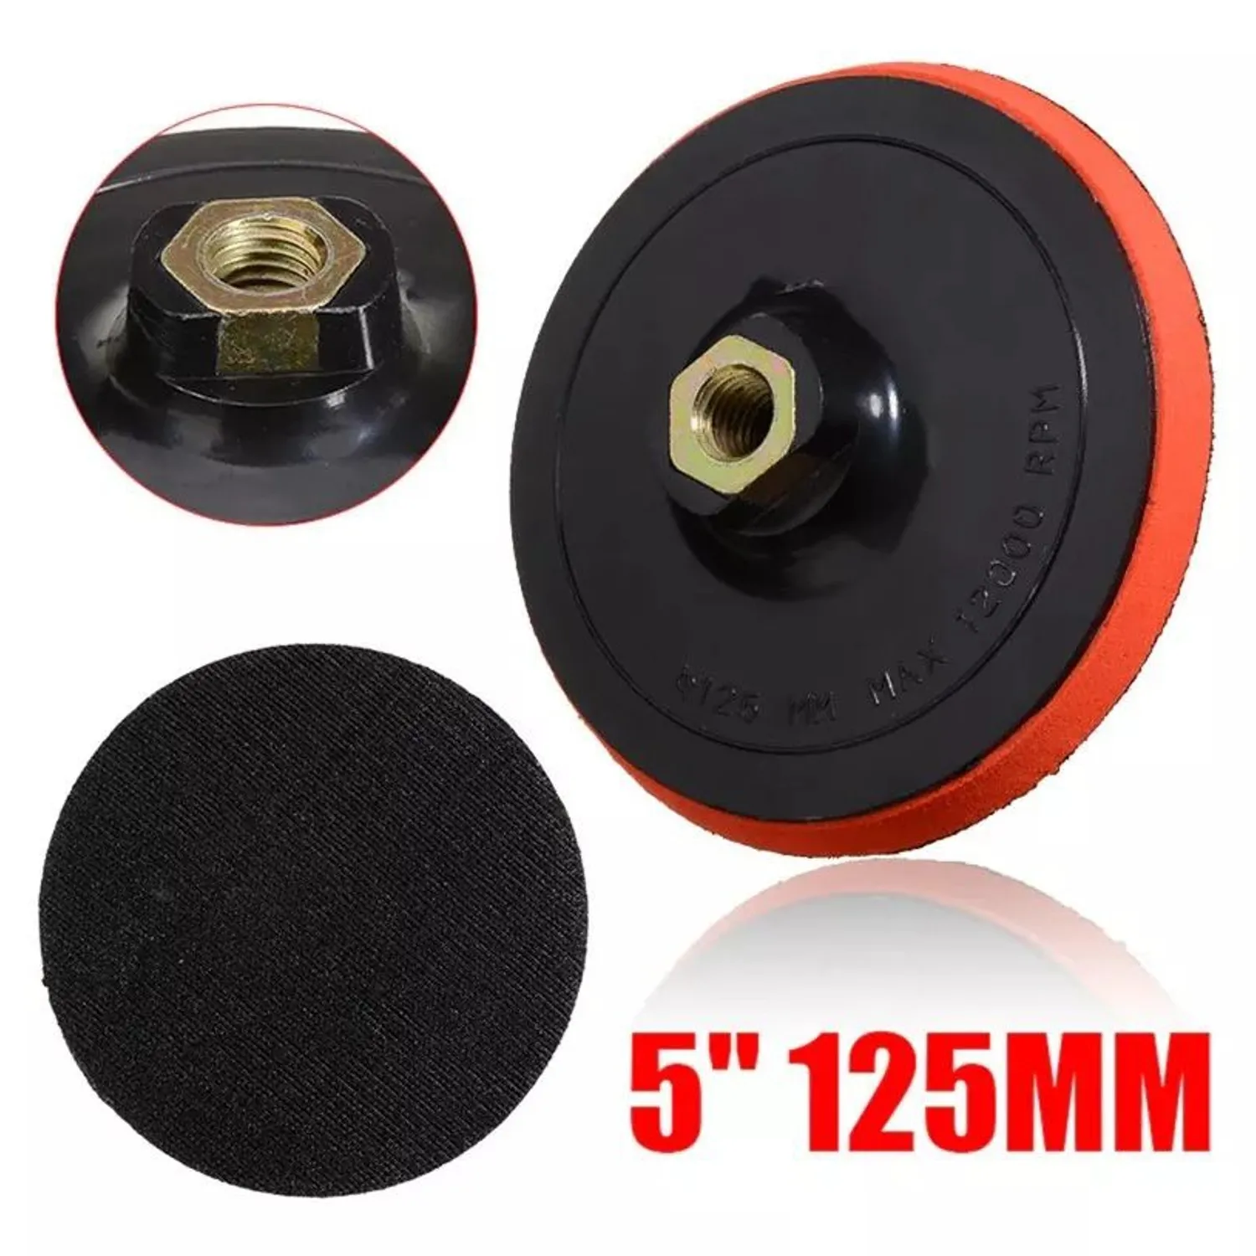 | KIT | 1
perfil cuadrado | perfil cuadrado de hierro/acero de 50x50 mm con 3 mm de espeso | 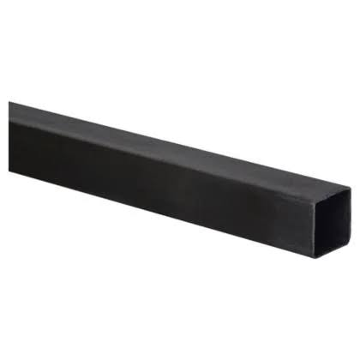 | UNI | 10
resina de poliester | resina de poliester tambor de 60 kilos | 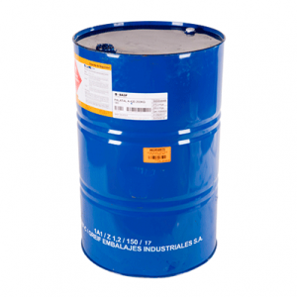 | un | 2
Fibra De Vidrio | Fibra De Vidrio Mat 450 Rollo Jushi Emulsión 50 Kilos | 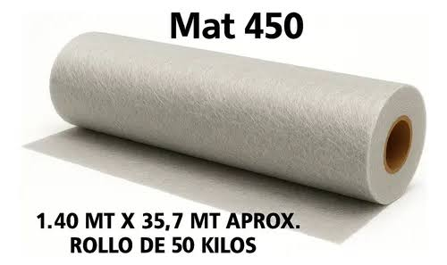 | un | 3
peroxido | peroxido peroxicol 80 | 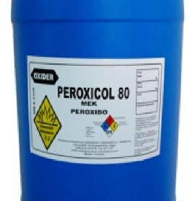 | litros | 2
Octato de cobalto | Octato de cobalto 6% | 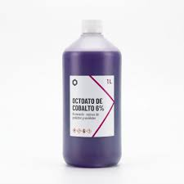 | litros | 2
dioxido de titanio | dioxido de titanio | 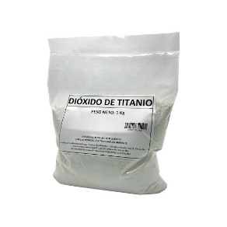 | kilos | 3
Disco De Corte | Disco De Corte Para Metal 7 Pulgadas | 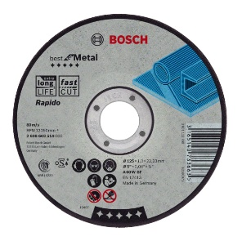 | UNI | 20
masilla magica | masilla magica galon | 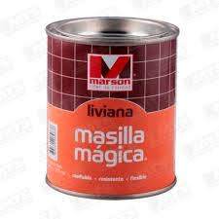 | galon | 10
Poliuretano Weg | 1 Gl Blanco Pu Poliuretano Weg + Catalizador 5502 Automotriz | 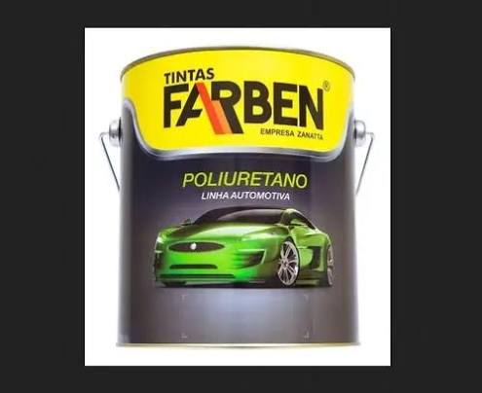 | galon | 1
Poliuretano Weg | 1 Gl rojo Pu Poliuretano Weg + Catalizador 5502 Automotriz |  | galon | 1
Poliuretano Weg | 1 Gl amarillo Pu Poliuretano Weg + Catalizador 5502 Automotriz |  | galon | 1
Poliuretano Weg | 1 Gl negro Pu Poliuretano Weg + Catalizador 5502 Automotriz |  | galon | 1
Poliuretano Weg | 1 Gl verde Pu Poliuretano Weg + Catalizador 5502 Automotriz |  | galon | 1
Poliuretano Weg | 1 Gl azul Pu Poliuretano Weg + Catalizador 5502 Automotriz |  | galon | 1
Diluyente | Diluyente poliuretano 1 lt |  | litros | 8
diluyente | diluyente piroxilina | 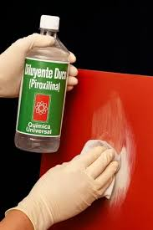 | litros | 8
Buzo desechable | Buzo desechable talla xxl | 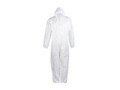 | uni | 5
Rodillo Burbujero | Rodillo Burbujero Metálico 7.5cm Para Fibras | 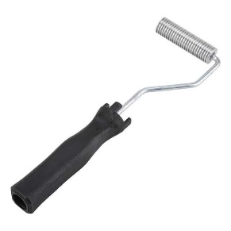 | uni | 3
FILTRO AIR | FILTRO AIR F700P3 MATERIAL PARTICULADO pack | 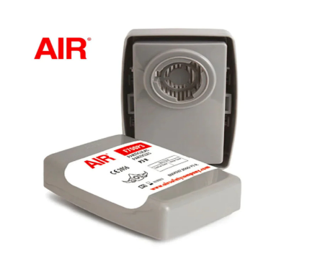 | pack | 2

